指标
序号 | 日期 | 国外净资产
 | 指标名称 | 国外净资产
 | 指标ID | EMM00087088
 | 频率 | 月
 | 单位 | 亿元
 | 时间区间 | 1999-12~2025-01
 | 来源 | 中国人民银行
 | 国家 | 中国
 | 更新时间 | 2025-02-17
 | 表名 | 存款性公司概览(月)
1 | 1999-12 | 17,486.10
2 | 2000-01 | 17,798.80
3 | 2000-02 | 18,053.90
4 | 2000-03 | 18,439.53
5 | 2000-04 | 18,287.43
6 | 2000-05 | 18,733.51
7 | 2000-06 | 19,127.80
8 | 2000-07 | 19,415.43
9 | 2000-08 | 19,662.03
10 | 2000-09 | 20,044.01
11 | 2000-10 | 20,235.58
12 | 2000-11 | 20,755.36
13 | 2000-12 | 20,523.40
14 | 2001-01 | 21,713.73
15 | 2001-02 | 22,046.79
16 | 2001-03 | 22,284.64
17 | 2001-04 | 22,567.13
18 | 2001-05 | 22,938.01
19 | 2001-06 | 23,582.92
20 | 2001-07 | 23,863.57
21 | 2001-08 | 24,148.82
22 | 2001-09 | 24,625.44
23 | 2001-10 | 25,330.64
24 | 2001-11 | 25,718.90
25 | 2001-12 | 26,685.39
26 | 2002-01 | 25,879.37
27 | 2002-02 | 26,325.15
28 | 2002-03 | 26,772.63
29 | 2002-04 | 27,154.89
30 | 2002-05 | 27,644.72
31 | 2002-06 | 27,968.60
32 | 2002-07 | 28,512.61
33 | 2002-08 | 29,190.48
34 | 2002-09 | 29,335.46
35 | 2002-10 | 30,203.07
36 | 2002-11 | 30,806.01
37 | 2002-12 | 31,907.45
38 | 2003-01 | 32,897.66
39 | 2003-02 | 33,497.52
40 | 2003-03 | 33,906.07
41 | 2003-04 | 34,231.34
42 | 2003-05 | 34,656.17
43 | 2003-06 | 35,056.26
44 | 2003-07 | 35,409.63
45 | 2003-08 | 36,337.94
46 | 2003-09 | 37,099.03
47 | 2003-10 | 38,399.04
48 | 2003-11 | 39,487.21
49 | 2003-12 | 37,990.94
50 | 2004-01 | 40,225.97
51 | 2004-02 | 40,922.94
52 | 2004-03 | 41,739.51
53 | 2004-04 | 42,394.58
54 | 2004-05 | 42,875.73
55 | 2004-06 | 45,284.24
56 | 2004-07 | 43,132.16
57 | 2004-08 | 47,855.22
58 | 2004-09 | 48,752.21
59 | 2004-10 | 50,564.22
60 | 2004-11 | 53,938.63
61 | 2004-12 | 55,836.61
62 | 2005-01 | 57,287.93
63 | 2005-02 | 58,678.56
64 | 2005-03 | 60,017.39
65 | 2005-04 | 61,699.91
66 | 2005-05 | 63,272.74
67 | 2005-06 | 65,709.29
68 | 2005-07 | 66,547.40
69 | 2005-08 | 68,303.85
70 | 2005-09 | 69,628.64
71 | 2005-10 | 72,646.30
72 | 2005-11 | 73,925.89
73 | 2005-12 | 75,923.47
74 | 2006-01 | 77,311.74
75 | 2006-02 | 79,177.82
76 | 2006-03 | 80,107.73
77 | 2006-04 | 81,657.11
78 | 2006-05 | 82,765.34
79 | 2006-06 | 86,741.45
80 | 2006-07 | 88,854.05
81 | 2006-08 | 89,816.55
82 | 2006-09 | 91,982.68
83 | 2006-10 | 93,983.07
84 | 2006-11 | 96,118.31
85 | 2006-12 | 100,864.55
86 | 2007-01 | 104,966.15
87 | 2007-02 | 107,807.90
88 | 2007-03 | 110,209.47
89 | 2007-04 | 113,102.11
90 | 2007-05 | 116,009.65
91 | 2007-06 | 118,920.77
92 | 2007-07 | 121,610.22
93 | 2007-08 | 124,164.78
94 | 2007-09 | 128,934.58
95 | 2007-10 | 132,737.45
96 | 2007-11 | 134,808.23
97 | 2007-12 | 137,750.91
98 | 2008-01 | 142,530.70
99 | 2008-02 | 145,926.71
100 | 2008-03 | 150,967.47
101 | 2008-04 | 156,560.99
102 | 2008-05 | 160,945.21
103 | 2008-06 | 163,271.60
104 | 2008-07 | 166,973.85
105 | 2008-08 | 168,636.60
106 | 2008-09 | 171,633.02
107 | 2008-10 | 174,732.73
108 | 2008-11 | 176,483.81
109 | 2008-12 | 178,970.61
110 | 2009-01 | 179,453.17
111 | 2009-02 | 180,935.30
112 | 2009-03 | 182,053.86
113 | 2009-04 | 183,697.03
114 | 2009-05 | 185,365.60
115 | 2009-06 | 185,839.30
116 | 2009-07 | 186,482.66
117 | 2009-08 | 187,320.12
118 | 2009-09 | 191,374.75
119 | 2009-10 | 193,205.09
120 | 2009-11 | 193,683.64
121 | 2009-12 | 196,359.75
122 | 2010-01 | 198,661.51
123 | 2010-02 | 200,024.00
124 | 2010-03 | 202,280.02
125 | 2010-04 | 204,029.40
126 | 2010-05 | 205,406.14
127 | 2010-06 | 207,272.61
128 | 2010-07 | 210,250.76
129 | 2010-08 | 212,891.42
130 | 2010-09 | 215,974.12
131 | 2010-10 | 219,811.74
132 | 2010-11 | 222,710.63
133 | 2010-12 | 226,044.95
134 | 2011-01 | 229,678.42
135 | 2011-02 | 231,522.43
136 | 2011-03 | 235,260.63
137 | 2011-04 | 237,086.97
138 | 2011-05 | 239,662.27
139 | 2011-06 | 243,522.61
140 | 2011-07 | 245,699.83
141 | 2011-08 | 247,258.18
142 | 2011-09 | 248,704.08
143 | 2011-10 | 250,046.81
144 | 2011-11 | 250,408.51
145 | 2011-12 | 251,644.50
146 | 2012-01 | 253,690.13
147 | 2012-02 | 255,520.52
148 | 2012-03 | 258,068.06
149 | 2012-04 | 258,978.41
150 | 2012-05 | 259,760.30
151 | 2012-06 | 261,277.20
152 | 2012-07 | 262,286.45
153 | 2012-08 | 262,367.62
154 | 2012-09 | 261,919.21
155 | 2012-10 | 261,131.54
156 | 2012-11 | 259,743.21
157 | 2012-12 | 258,850.91
158 | 2013-01 | 264,907.36
159 | 2013-02 | 266,856.44
160 | 2013-03 | 269,481.68
161 | 2013-04 | 271,844.99
162 | 2013-05 | 272,246.04
163 | 2013-06 | 272,681.59
164 | 2013-07 | 271,745.69
165 | 2013-08 | 272,039.23
166 | 2013-09 | 272,740.08
167 | 2013-10 | 276,649.71
168 | 2013-11 | 279,703.49
169 | 2013-12 | 280,986.36
170 | 2014-01 | 283,106.53
171 | 2014-02 | 283,589.65
172 | 2014-03 | 284,032.46
173 | 2014-04 | 285,576.39
174 | 2014-05 | 287,487.93
175 | 2014-06 | 289,009.16
176 | 2014-07 | 288,675.61
177 | 2014-08 | 288,673.61
178 | 2014-09 | 288,865.66
179 | 2014-10 | 289,405.64
180 | 2014-11 | 289,495.04
181 | 2014-12 | 288,390.38
182 | 2015-01 | 291,121.43
183 | 2015-02 | 293,579.59
184 | 2015-03 | 294,637.43
185 | 2015-04 | 292,489.77
186 | 2015-05 | 293,029.97
187 | 2015-06 | 294,660.17
188 | 2015-07 | 293,840.38
189 | 2015-08 | 291,371.73
190 | 2015-09 | 287,168.41
191 | 2015-10 | 287,223.68
192 | 2015-11 | 285,135.83
193 | 2015-12 | 280,639.49
194 | 2016-01 | 276,416.21
195 | 2016-02 | 274,431.50
196 | 2016-03 | 271,902.51
197 | 2016-04 | 271,562.82
198 | 2016-05 | 271,667.56
199 | 2016-06 | 270,808.24
200 | 2016-07 | 270,034.75
201 | 2016-08 | 270,782.28
202 | 2016-09 | 268,410.62
203 | 2016-10 | 267,637.29
204 | 2016-11 | 265,220.07
205 | 2016-12 | 263,947.53
206 | 2017-01 | 262,921.17
207 | 2017-02 | 261,282.58
208 | 2017-03 | 260,793.33
209 | 2017-04 | 258,876.25
210 | 2017-05 | 256,806.74
211 | 2017-06 | 255,507.67
212 | 2017-07 | 254,462.01
213 | 2017-08 | 252,269.45
214 | 2017-09 | 254,784.92
215 | 2017-10 | 253,900.62
216 | 2017-11 | 253,857.97
217 | 2017-12 | 253,287.49
218 | 2018-01 | 256,156.55
219 | 2018-02 | 255,810.91
220 | 2018-03 | 255,448.39
221 | 2018-04 | 255,373.84
222 | 2018-05 | 255,406.34
223 | 2018-06 | 257,146.55
224 | 2018-07 | 257,951.67
225 | 2018-08 | 257,155.87
226 | 2018-09 | 256,693.98
227 | 2018-10 | 256,405.26
228 | 2018-11 | 255,741.98
229 | 2018-12 | 255,736.06
230 | 2019-01 | 256,468.48
231 | 2019-02 | 258,272.94
232 | 2019-03 | 260,083.03
233 | 2019-04 | 259,076.44
234 | 2019-05 | 260,211.40
235 | 2019-06 | 261,730.80
236 | 2019-07 | 261,384.40
237 | 2019-08 | 262,475.78
238 | 2019-09 | 262,993.65
239 | 2019-10 | 263,422.41
240 | 2019-11 | 263,774.01
241 | 2019-12 | 264,599.38
242 | 2020-01 | 265,874.44
243 | 2020-02 | 265,949.42
244 | 2020-03 | 262,342.17
245 | 2020-04 | 262,711.98
246 | 2020-05 | 265,192.74
247 | 2020-06 | 266,549.11
248 | 2020-07 | 267,953.46
249 | 2020-08 | 268,463.51
250 | 2020-09 | 269,648.15
251 | 2020-10 | 270,056.89
252 | 2020-11 | 268,685.65
253 | 2020-12 | 269,522.17
254 | 2021-01 | 270,716.13
255 | 2021-02 | 273,226.87
256 | 2021-03 | 275,771.61
257 | 2021-04 | 277,380.73
258 | 2021-05 | 277,901.49
259 | 2021-06 | 279,923.24
260 | 2021-07 | 280,188.82
261 | 2021-08 | 283,614.57
262 | 2021-09 | 284,819.64
263 | 2021-10 | 285,264.42
264 | 2021-11 | 283,874.64
265 | 2021-12 | 282,994.70
266 | 2022-01 | 285,397.08
267 | 2022-02 | 286,733.60
268 | 2022-03 | 287,886.58
269 | 2022-04 | 289,543.63
270 | 2022-05 | 290,324.06
271 | 2022-06 | 290,159.17
272 | 2022-07 | 287,936.37
273 | 2022-08 | 288,050.06
274 | 2022-09 | 288,207.90
275 | 2022-10 | 287,953.21
276 | 2022-11 | 288,079.13
277 | 2022-12 | 289,129.69
278 | 2023-01 | 290,507.63
279 | 2023-02 | 290,988.80
280 | 2023-03 | 293,151.30
281 | 2023-04 | 292,137.13
282 | 2023-05 | 292,248.81
283 | 2023-06 | 294,842.57
284 | 2023-07 | 294,762.11
285 | 2023-08 | 294,331.73
286 | 2023-09 | 290,328.70
287 | 2023-10 | 289,059.32
288 | 2023-11 | 289,151.53
289 | 2023-12 | 292,868.12
290 | 2024-01 | 293,740.40
291 | 2024-02 | 293,520.65
292 | 2024-03 | 294,764.99
293 | 2024-04 | 292,532.17
294 | 2024-05 | 292,783.68
295 | 2024-06 | 294,599.00
296 | 2024-07 | 293,362.03
297 | 2024-08 | 295,925.66
298 | 2024-09 | 298,987.49
299 | 2024-10 | 301,901.03
300 | 2024-11 | 301,664.95
301 | 2024-12 | 306,128.83
302 | 2025-01 | 305,564.58

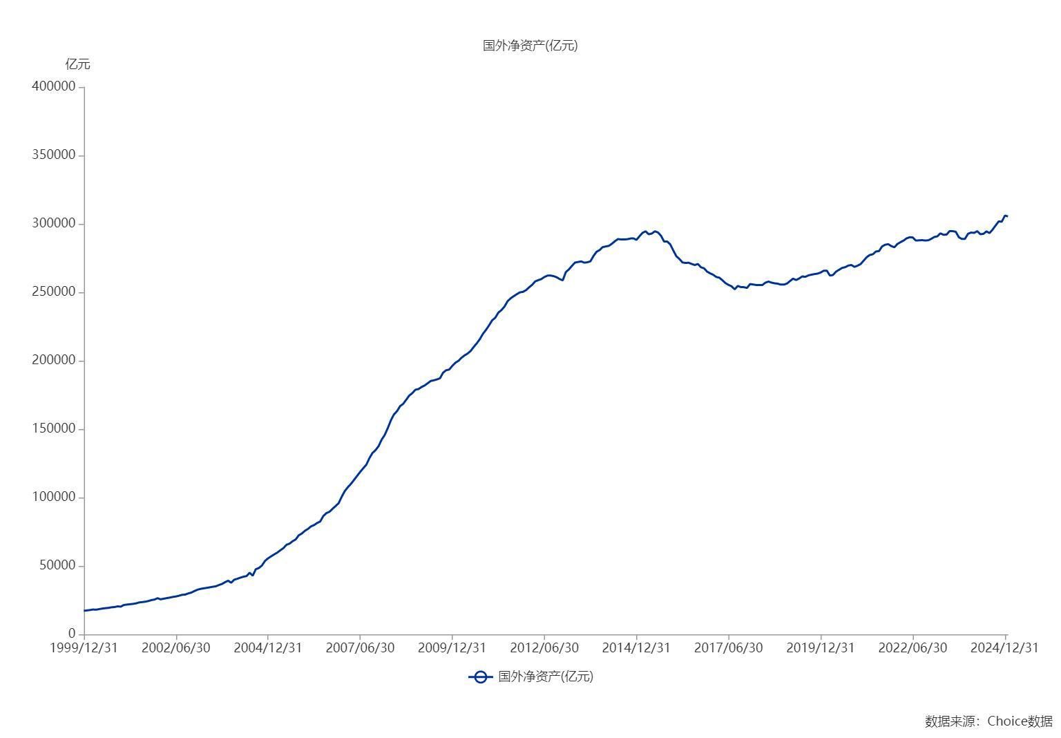

数据来源：东方财富Choice数据

